sheet1
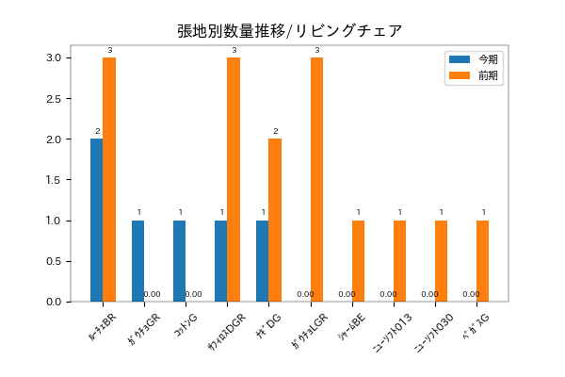
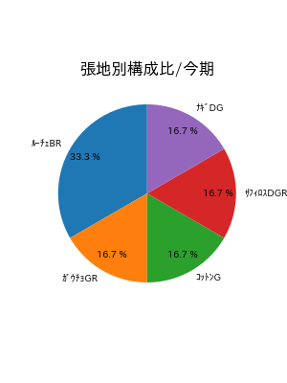
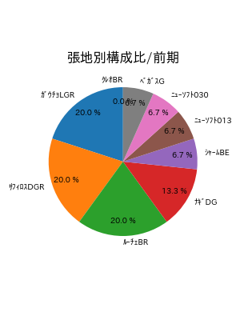
株式会社丸ほん |  |  |  | 御中

月次レポート



 |  | 2022/10/01 |  | - | 2023-05-08

出荷ベース

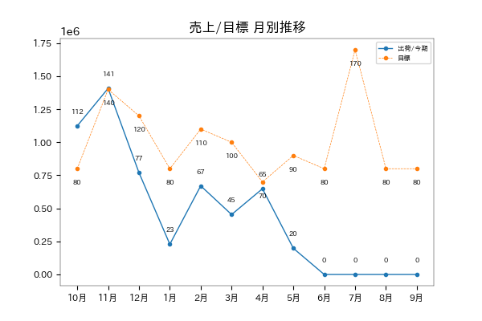

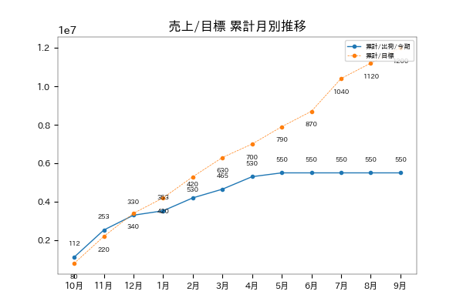

進捗率 | 45.8 % |  | 対目標差 |  | -6,499,565

受注ベース

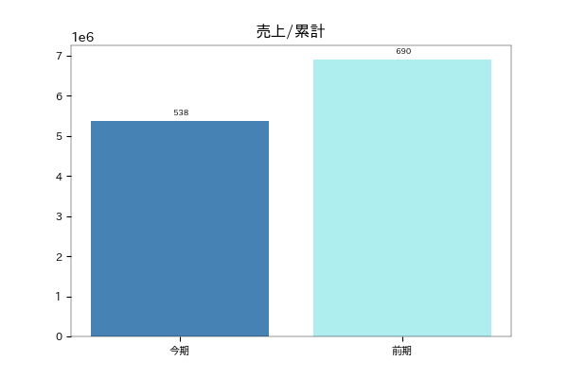

対前年比 | 77.9 % |  | 対前年差 |  | -1,526,645

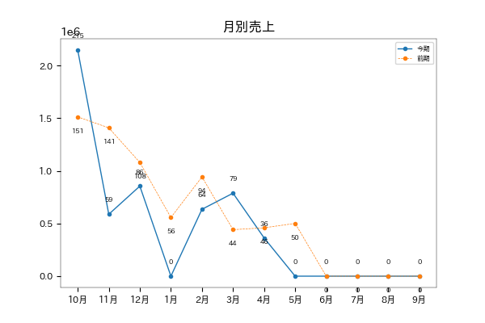

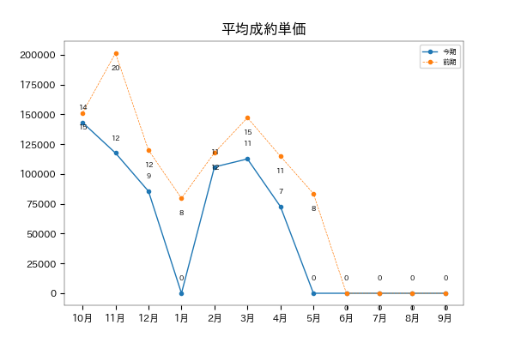

平均単価/今期 | 109,761 |  | 平均単価/前期 |  | 127,870

LD比率

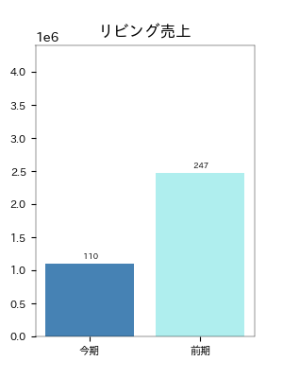
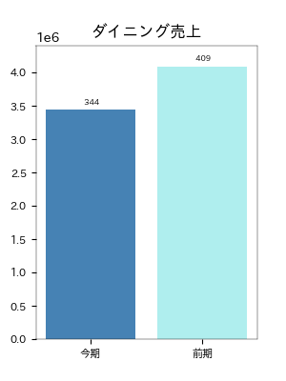

対前年比 | 44.5 % |  | 対前年比 |  | 84.1 %
対前年差 | -1373025 |  | 対前年差 |  | -649450
クッション/リビングチェア/リビングテーブル |  |  | ダイニングテーブル/ダイニングチェア/ベンチ

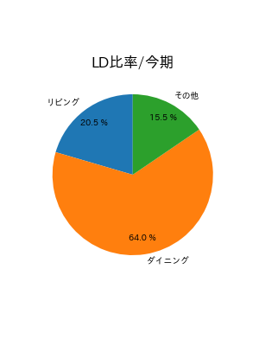
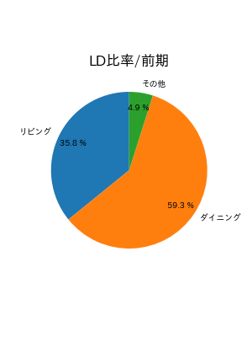

LD別シリーズ別構成比/リビング

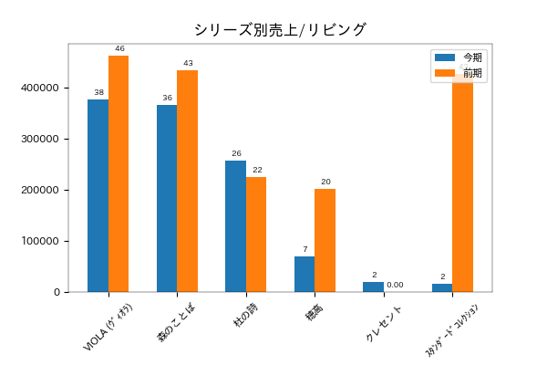

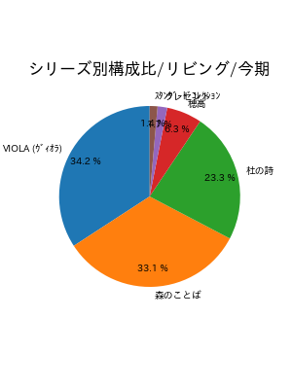
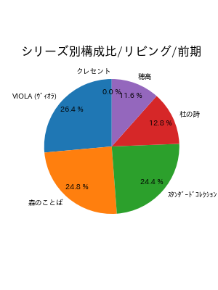

LD別シリーズ別構成比/ダイニング

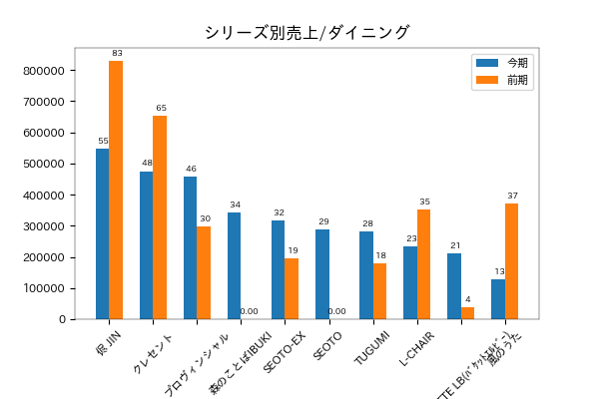

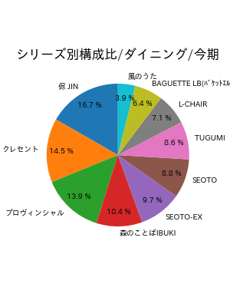
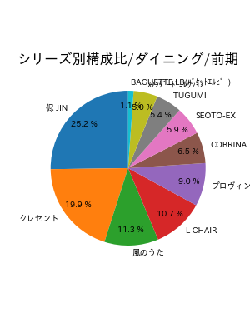

塗色

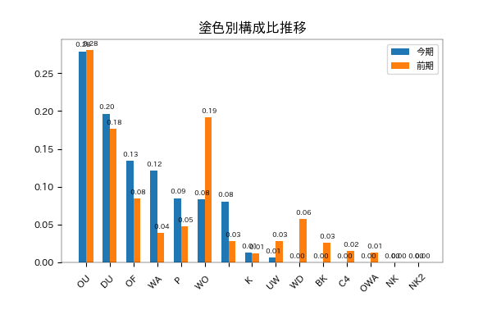

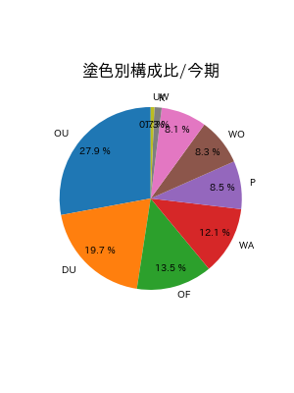
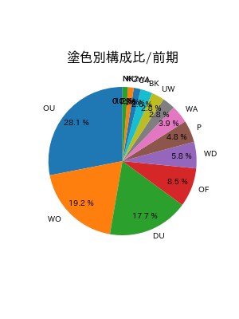

張地

